ESMERIL INALAMBRICO
SOLICITUD DE COMPRA PARA UNIDAD DE ABASTECIMINETO

SERVICIO / UNIDAD REQUIRENTE | SSGG |  |  | FECHA | 2026-06-25
NOMBRE REFERENTE | Mario Andres Leon Leon |  | FONO/ANEXO | 333761

SOLICITUD: |  | kit Esmeril Angular 4-1/2 20v inalambrico (2 baterias + cargador)
(TIPO DE ARTICULO Y CANTIDAD)
ESPECIFICACIONES: (COLOR, MODELO, MATERIAL) |  | • Kit esmeril angular 4-1/2" 20V • Esmeril angular 4-1/2" 20V • 2 Baterías de 5.0 Ah • 1 Cargador • 1 Guarda Protectora • 1 Empuñadura Auxiliar • 1 Llave • Mandril: 4-1/2”. • Voltaje: 20V. • Velocidad sin carga: 9000 RPM. • Ofrece hasta 850 MWO. ANTI-ROTACIÓN que incluyen un freno de retroceso y un embrague electrónico CARACTERÍSTICAS BATERÍAS • Voltaje: 20V (5Ah) • El indicador de carga de 3 luces LED permite un mejor control sobre el estado de carga. • Sin memoria y prácticamente sin auto-descarga ara mayor productividad y menos tiempo inactivo • El voltaje inicial máximo de la batería (medido sin carga de trabajo) es de 20 voltios. El voltaje nominal es de 18. • Tiempo necesario para carga compelta: 47 Minutos CARACTERÍSTICAS CARGADOR • Compatible con todas las baterías 12V / 20V MÁX* / FLEXVOLT. • Voltaje: 12V-20V MÁX* DE ION DE LITIO 6 Amperios de salida.
 |  |  |  |  |  | 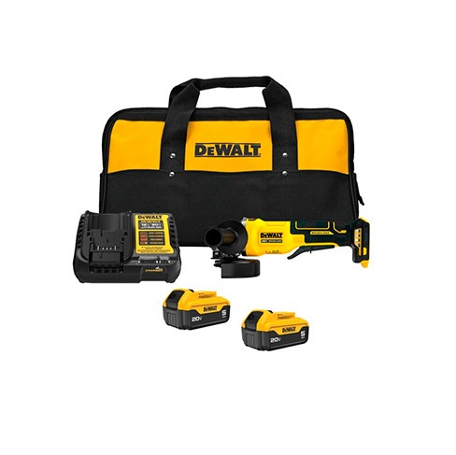
MEDIDAS: |  | INALAMBRICO

(SI ES NECESARIO)
CODIGO ID O CONTACTO PROVEEDOR :

(NOMBRE , RUT,CORREO, FONO CONTACTO O ID MERCADO PUBLICO)
MOTIVO: |  | SEGURIDAD ANTE CORTES
(EL PORQUE O LA CUASA DE ADQUIRIR EL BIEN O EL SERVICIO SOLICTADO )
MONTO REFERENCIAL DE LO SOLICITADO

* ADJUNTAR INFORMACION COMPLEMENTARIA CUANDO SEA NECESARIO EJEMPLO: FOTOGRAFIA O DISEÑOS

